Instruções
Esta planilha tem duas abas: Simula Preço e Simula Margem. | Como faço para calcular os custos do produto?
Os campos que você deve preencher para a simulação, varia de acordo com o objetivo e as células estão sinalizadas em cada uma das abas. | Nas páginas de simulação desta planilha, você encontra um quadro pra preencher os custos envolvidos: valor de compra do produto; custos de embalagem e emissão de NFe; comissão do funcionário que ajuda na separação, embalagem e expedição (se houver); impostos; e outros custos que você possa ter. Ao preencher essas informações, o custo total do produto é calculado e preenchido automaticamente nos quadros de simulação.

Para o MESMO DIA, você tem apenas um quadro simples de simulação, pois a taxa efetiva não varia de acordo com o preço do produto, já que o empreendedor não tem qualquer participação no frete (que é cobrado integralmente do consumidor final).
 | Como calcular os impostos sobre produtos?
Já para a Americanas S.A, você tem três quadros, pois os valores de frete ou taxa fixa variam de acordo com o preço e volume do produto e em que grupo de performace você se encaixa, conforme detalhado a seguir: | A alíquota interestadual de ICMS varia entre os estados, por isso, é necessário se atentar a esses números. Eles vairam de 7% a 12%. No entanto, se você for optante do Simples Nacional, não precisa se preocupar com a variação do ICMS, apenas confira o valor de tributação na tabela do Simples Nacional neste link. Ao emitir a NF, você pode informar no campo de Dados Adicionais: “O recolhimento do ICMS DIFAL suspenso, conforme medida cautelar na ADI 5.464/DF”.
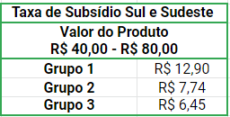
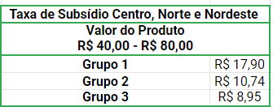

 | 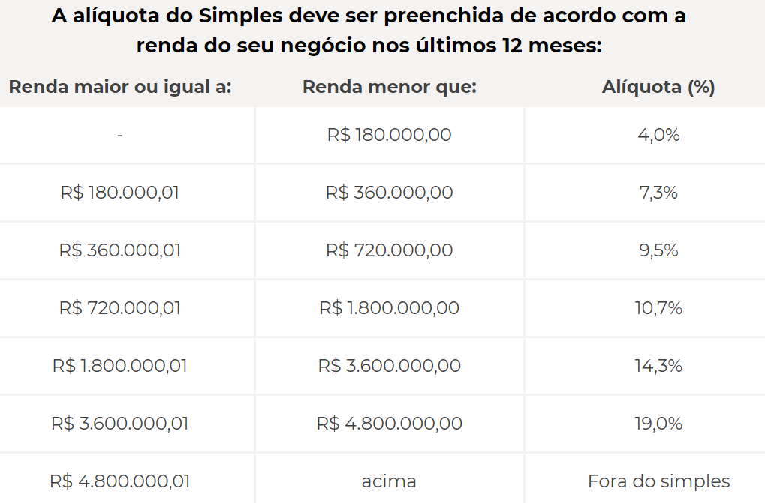

Para saber mais sobre as taxas consulte a nossa carilha.
Cartilha do Sul e Sudeste.
Cartilha do Norte, Nordetes e Centro
Para a MAGALU: você tem dois quadros. Para produtos com valor abaixo de R$ 79, a taxa é apenas a porcentagem sobre o valor do produto mais a taxa fixa de R$3,00. Já para produtos acima de R$ 79, a Magalu oferece frete grátis ao cliente final para aumentar a conversão de venda. Dependendo da sua porcentagem de expedição dentro do prazo, você pode pagar de 25% a 100% desse frete, conforme explicado a seguir:
- A sua participação no frete vai depender da % de pedidos que você envia dentro do prazo (no período de avaliação especificado na cartilha em anexo). - Dentro dos periodos de avaliação, se você tiver menos de 87% dos pedidos expedidos no prazo, você vai pagar 100% do frete. Se seu cumprimento do prazo for entre 87% e 97%, você vai pagar 60% do frete. E se você tiver mais de 97% dos pedidos expedidos no prazo, você vai pagar 25% do frete. Você pode ver mais detalhes na cartilha que preparamos pra você.
Clique aqui para acessar.

